对账
订单号 | 入住日期 | 离店日期 | 应收 |  |  |  | ,
999225360836966 | 2023-07-19 | 2023-07-20 | 810 | 810 | 202307160802560071 | 0 | ,202307160802560071 | #N/A | 7.16
999225360860747 | 2023-07-19 | 2023-07-20 | 405 | 405 | 202307160831140076 | 0 | ,202307160831140076 | #N/A | 7.16
999225378201306 | 2023-07-19 | 2023-07-20 | 507.2 | 507.2 | 202307170835470071 | 0 | ,202307170835470071 | #N/A | 7.17
999225411783068 | 2023-07-19 | 2023-07-20 | 405 | 405 | 202307181545350069 | 0 | ,202307181545350069 | #N/A | 7.18
999225424409819 | 2023-07-19 | 2023-07-20 | 476.8 | 476.8 | 202307190827590021 | 0 | ,202307190827590021 | #N/A | 7.19
999225432858250 | 2023-07-19 | 2023-07-20 | 476.8 | 476.8 | 202307191248390021 | 0 | ,202307191248390021 | #N/A | 7.19
999225440644328 | 2023-07-19 | 2023-07-20 | 462 | 462 | 202307191818460069 | 0 | ,202307191818460069 | #N/A | 7.19
999225440774922 | 2023-07-19 | 2023-07-20 | 462 | 462 | 202307191823470069 | 0 | ,202307191823470069 | #N/A | 7.19
999225441088012 | 2023-07-19 | 2023-07-20 | 462 | 462 | 202307191837450069 | 0 | ,202307191837450069 | #N/A | 7.19

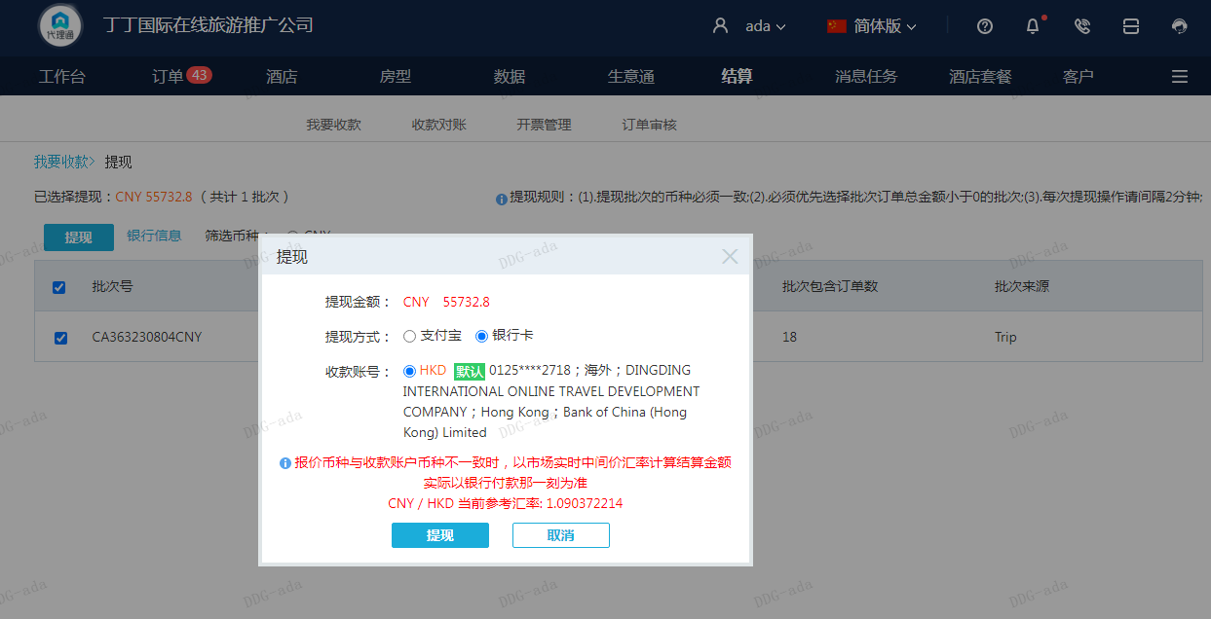
 |  |  | 55732.8
 |  |  | CNY 55732.8

A230804092404911 |  | 40406 | 44057.58
A230804092546228 |  | 10860 | 11841.44
房集：i230804093047 |  | 4466.8 | 4870.48
CNY / HKD 当前参考汇率: 1.090372214 |  | 55732.8 | 60769.5
总计： 55732.8 CNY/ 60769.5 HKD

